Sheet1
назва елементу | опис даних | назва датасету | скрін | датасет | коментар
Як медіа згадують про всі категорії | Кількість статей у кожній категорії на кожному медіа | category_all_feb_2021 | 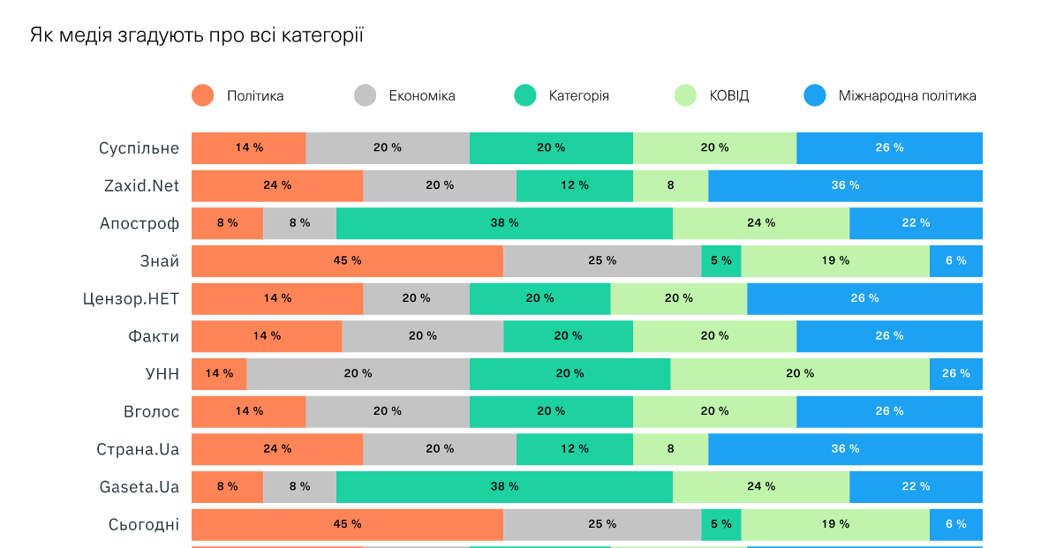 | однаковий шаблон для кожного місяця
Згадки політиків у категорії ВСІ | Кількість згадок політиків в трьох сентіментах на кожному медіа | politicians_politics_feb_2021 | 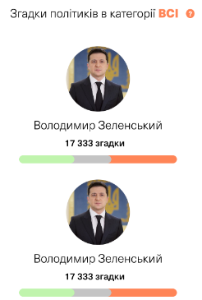 | однаковий шаблон для кожного місяця | цей масив також для сторінки політиків
Експерти в медіа в категорії ВСІ | Кількість коментарів експертів певної сфери в категорії ВСІ | sphere_all_feb_2021 | 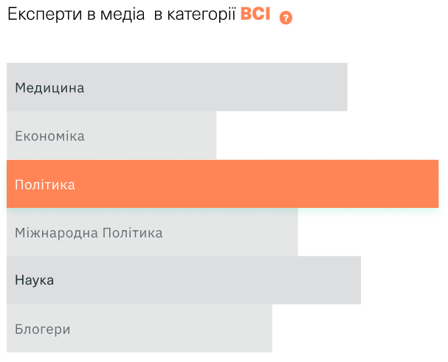 | однаковий шаблон для кожного місяця
Найбільше категорію ВСІ коментували | Кількість коментарів експертів у кожній категорії кожного медіа | experts_politics_feb_2021 | 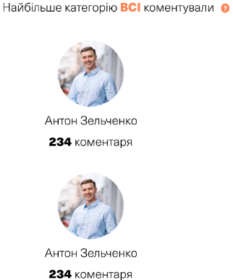 | однаковий шаблон для кожного місяця
Теги в категорії ВСІ | Ключові слова для кожної категорії за місяцями | wordcloud_all_feb_2021 | 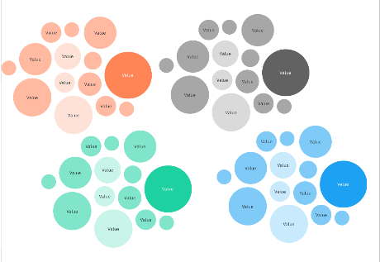 | однаковий шаблон для кожного місяця
Мережевий аналіз ЗМІ | Кількість посилань на інші медіа на кожному медіа | network_all_feb_2021 |  | у форматі json для кожного місяця
Виявлені зв'язки між ЗМІ | Частка посилань на конкретне медіа серед усіх посилань цього медіа | connections_all_feb_2021 |  | json
сторінка категорій
Які медіа найбільше цікавляться темою Вакцинація | Кількість статей кожної теми в кожній категорії. На графіку показується відсоток серед усіх новин | topics_covid_feb_2021
Таймлайн новин | Приклади статей кожної теми в кожній категорії на таймлайні | timeline_covid_feb_2021 | 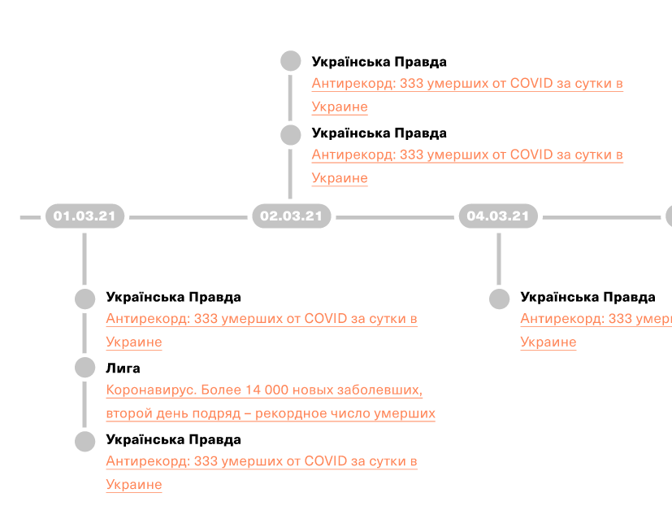
сторінка політиків використовує тей самий самив, що і елемент "Згадки політиків"
Згадки політиків у категорії ВСІ | Кількість згадок політиків в трьох сентіментах на кожному медіа | politicians_politics_feb_2021
сторінка експертів
Найбільше категорію ВСІ коментували | Місце роботи, посада, освіта, що найбільше коментує | experts_profiles_feb_2021 |  | кількість коментарів береться з файлу experts_politics_feb_2021

